승진시험 점수 비교
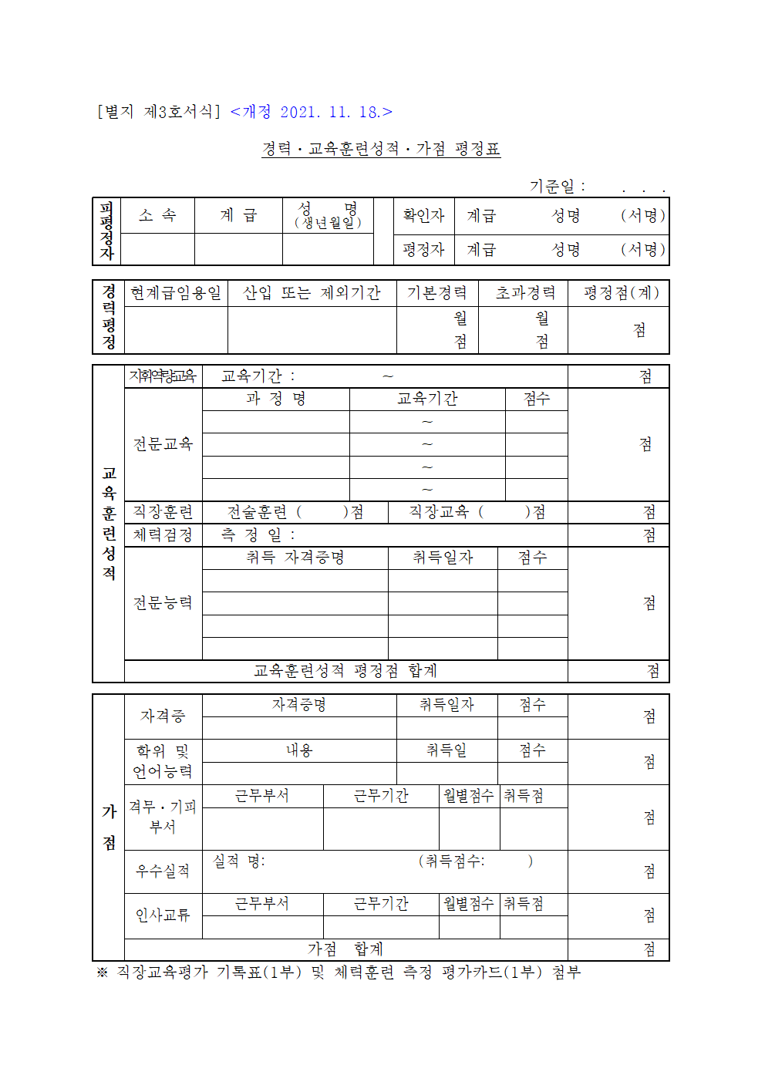

 | 승진시험 계산기

 | 문제 75문제 |  | 0.8점
= | 근무평점 60점 | 만점자랑 | 6점차이 |  |  |  | 43.6 |  | 6
 | 경력평점 25점 | 만점자랑 | 4점차이 |  |  |  | 37.6
 | 교육훈련성적 15점 | 15점 다따야함
 | 가점평정 5점 | 상황실1년 | 0.28
 |  | 상황실 2년 | 0.2점점도 줌 |  |  |  |  | 35.6
 |  |  |  |  |  |  |  | 37.6

 |  | 대략 10점차이 |  |  |  |  |  | 35.6 |  |  | 37.6
 |  | 10문제 더맞아야 함 |  |  |  |  |  |  |  |  | 33.6
 |  |  |  |  |  |  |  | 36.28
 |  | 15개정도 틀리니까 보통 |  |  |  |  |  | 36.04
 |  | 5개 맞아야 한다는게 맞음

 |  | 근평 5점 | 2점 | 2년차 | 6 |  | 문제5개 | 4점 | 0개 | 60
 |  |  |  | 3년차 | 8.8 | 2.8점 |  |  | 5개 틀림 | 56 | 4점
 |  |  |  | 4년차 | 9.6 |  |  |  | 10개틀림 | 52
 |  |  |  | 5년차 | 10 |  |  |  | 15개틀림 | 48

